様式第１号（県支援金申請書兼請求書）
様式第１号

国事業と併せて申請を行うか、県事業のみで申請を行うかチェック
 | 申請者自身について、いずれかに□にチェックしてください。
 | ☑ | 国の肥料価格高騰対策事業（以下「国事業」という。）の参加農業者です。 取組実施者を通じて国事業の事業実施主体である愛知県肥料高騰対策推進協議会へ提出した関係書類、データの共有について承諾します。
 | □ | 国事業への申請は行わず、県支援金のみの申請となる者です。

記入例
提出日を記入
 |  |  |  |  |  | 令和５年 月 日
愛知県肥料価格高騰対策支援金申請書兼請求書
愛知県知事 殿

愛知県肥料価格高騰対策支援金交付等要綱（令和４年11月１日付け４農経第763号）第５条の規定に基づき、関係書類を添えて愛知県肥料価格高騰対策支援金を下記により申請します。
記
１ 交付要件に該当することの確認及び軽微な修正に関する同意（すべての□にチェックが必要です）
 | ☑ | 県内に居住し、又は事業所を置き、県内で農業を営み、農産物を販売しています。
全ての項目にチェック
全ての項目にチェック
 | ☑ | 支援対象期間以外のものは含まれておらず、支援対象要件である肥料法に定められた肥料であることに間違いありません。
必要事項を記入
 | ☑ | その他、裏面の誓約・同意事項の内容について、誓約・同意します。

２ 申請者情報 |  |  |  |  |  |  | 国事業の取組実施者に申請 した参加農業者情報※
 |  |  |  |  |  |  | 左に同じ
 | ﾌﾘｶﾞﾅ |  | ビトウ タロウ |  |  |  | ☑ | ※
 | 氏名 （法人の場合は法人名及び代表者の職氏名） |  | 尾東 太郎 |  |  |  | ☑ | ※
 | 郵便番号 |  | 470-0122 |  |  |  | ☑ | ※
 | ﾌﾘｶﾞﾅ |  | ﾆｯｼﾝｼｶﾆｺｳﾁｮｳｲｹｼﾀ
 | 住所 （法人の場合は事業所所在地） |  | 日進市蟹甲町池下213番地1
 | 連絡先電話番号 （日中連絡可能な番号） |  | 0561-75-0721 |  |  |  | ☑ | ※
 | ﾒｰﾙ又はFAX |  | 0561-74-1661 |  |  |  | ☑ | ※

当年肥料費の合計額を記入
※国事業に申請している場合は右欄にも必要事項を記入
３ 支援対象となる当年肥料費（円） |  |  |  |  |  | 国事業の取組実施者 ごとの申請肥料費 |  | 国事業の取組実施者名
 | 当年肥料費※1 |  | 10,000 |  | 円 | 10,000 |  | あいち尾東農業協同組合

 | 高騰率※2 |  |  | 1.4

【計算式】｛当年肥料費－（当年肥料費÷1.4÷0.9）｝×0.15
例：当年肥料費が10,000円の場合
｛10,000－（10,000÷1.4÷0.9）｝×0.15
＝｛10,000-（7,936.507）｝＝2,063.493
＝2,063.493×0.15＝309.52
＝309円（小数点以下切り捨て）
 | 県支援金額※3 （1円未満切捨て） |  | 309 |  | 円
 | ※１： | 当年の肥料費は、秋用肥料については令和４年６月～10月、春用肥料については令和４年11月～令和５年５月に発注したことを証明する書類（注文票等）と、肥料費を支払ったことを証明する書類（領収書等）または支払い義務が生じていることを示す書類（請求書等）を提出すること。 なお、肥料の種類、数量、購入費が記載されているものに限る。 また、国事業について他の取組実施者を通じて申請している場合は、その肥料費も含めた合計額を記載すること。
 | ※２： | 農林水産省が実施する「農業物価統計調査」に基づく農業物価指数等により、別途農林水産省農産局長が定めたものを用いる。
 | ※３： | 支援金額の算出方法は下記のとおりとする。 県支援金額＝｛（当年の肥料費）－（当年の肥料費）÷（高騰率）÷0.9｝×0.15
（裏面へ続く）
裏面「４ 誓約・同意事項」、「５ 振込先口座情報」、「６ 添付書類の確認」を必ず記載のこと。

契約・同意事項内容を確認してチェック
４ 誓約・同意事項（内容を確認の上、チェック欄に○を記載すること。）
 | 以下の内容について誓約・同意する |  |  |  | チェック欄 |  | ○
 | 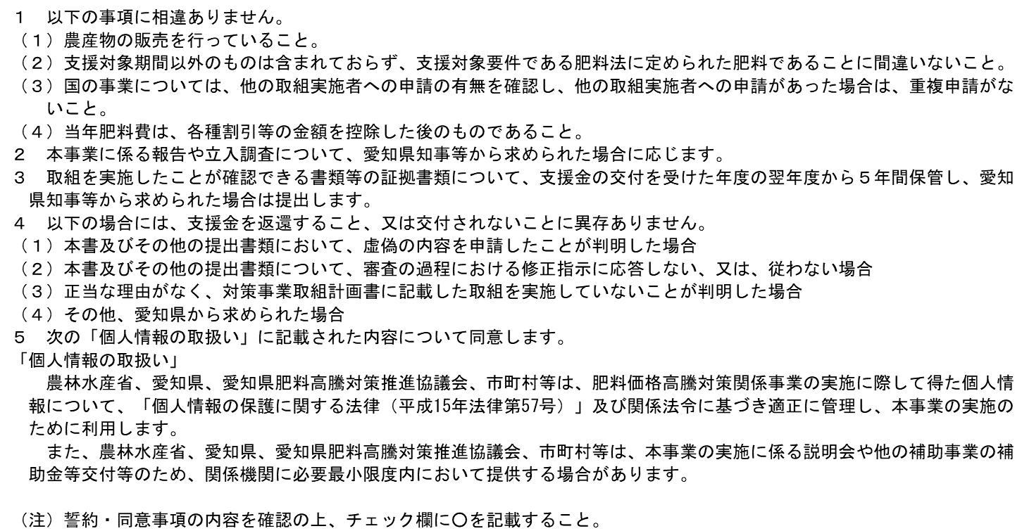

 | 農林水産省、愛知県、愛知県肥料高騰対策推進協議会等は、肥料価格高騰対策事業の実施に際して得た個人情報について、「個人情報を行政機関の保有する個人情報の保護に関する法律（平成15年法律第58号）及び関係法令に基づき適正に管理し、本事業の実施のために利用します。

５ 振込先口座情報
 | ① | 秋用肥料で本事業の支援を受けた方で、振込口座情報が同じ |  |  |  |  |  |  | ←①から③のいずれかを記入
 | ② | 秋用肥料で本事業の支援を受けた方で、振込口座情報が異なる
 | ③ | 秋用肥料で本事業の支援を受けていない方

①から③の該当する番号を記入
②と③の場合は通帳の写しをのりしろ欄に添付（口座名義、ふりがな、口座種別、口座番号等の必要事項が確認できる見開きページ）
 | ※ ①の方は、通帳の写しの貼付は不要、②及び③の方は、通帳の写しを必ず貼付してください。
 | の り し ろ
 | ※ 「金融機関名・支店名」「口座名義（フリガナ）」「口座種別」「口座番号」が確認できる 部分を貼付してください。（金融機関によって、表紙の裏面見開きページのみで済む場合と 表紙ページも併せて必要な場合がありますので注意してください。） ※ ネットバンキングの場合は、上記内容が確認できる画面の写し。 ※ 個人の申請の場合は、「２ 申請者情報」と「口座名義（フリガナ）」は一致していなけ ればいけません。法人の申請の場合は、法人名義の振込口座としてください。 ※ 貼付が困難な場合は、本申請書に左肩止めでホチキス止めで提出してください。
６ 添付資料（以下の該当の□にチェックを入れること）
☑ |  | 国事業において参加農業者として申請を行っている者
 | ☑ | 当年肥料費について、国事業の申請内容と同じ場合
 |  | →添付資料なし（国事業の提出資料と共有）
 | □ | 当年肥料費について、国事業の申請内容と異なる場合
国事業と合わせて申請の場合はチェック
 |  | →異なる部分の所要額の算出根拠となる証拠書類（様式第１号別添４） 国事業の申請内容との重複部分については添付資料なし（国事業の提出資料と共有）

□ |  | 県支援金のみを申請する者（国事業に申請を行っていない者）
 | □ | 化学肥料低減計画書（様式第１号別添１）
 | □ | 本人確認書類（免許証の写し等。法人の場合は、登記事項証明書等）（様式第１号別添２）
 | □ | 販売農家確認書類（直近の確定申告書、決算書等）（様式第１号別添３）
 | □ | 所要額の算出根拠となる証拠書類・肥料法に基づく肥料であることの証拠書類（様式第１号別添４）
 |  | 当年の肥料費は、秋用肥料については令和４年６月～10月、春用肥料については令和４年11月から令和５年５月までに発注したことを証明する書類（注文票等）と、肥料費を支払ったことを証明する書類（領収書等）又は支払い義務が生じていることを示す書類（請求書等）を提出すること。なお、肥料の種類、数量、購入費が記載されているものに限る。
 | □ | その他、知事が必要と認める書類

